変更履歴
変更履歴
作成者
作成日
作成日
更新日
【記載要】
（設計書名）
サブシステム名
【記載要】
（例：新規試算）
コンポーネント・サービス名
-
システム名
【記載要】
（例：代理店システム）
連番
0010

 |  |  | 【記載要】ファイル名

No. | 変更区分 | シート名 | 変更内容 | 変更理由 | 変更日 | 変更者 | 備考
例 | 変更 | XXXXX | ●●ボタン名称の変更 【変更前】 XXXX 【変更後】 YYYY | オーナーからの変更要望があったため | 2018-03-08 | SYS 東海 太郎
1
2
3
4
5
6
7
8
9
10

事故受付開始
作成者
2011/2/16
作成日
作成日
更新日
人事 花藤聡俊
画面レイアウト定義
UI-Ⅲ-3-(3)
サブシステム名
自動車試算
コンポーネント・サービス名
-
システム名
システム研修
連番
0010
作成者
作成日
作成日
更新日
画面レイアウト定義
UI-Ⅲ-3-(2)
サブシステム名
事故受付
コンポーネント・サービス名
-
システム名
代理店システム
連番
0010

画面タイトル | 事故受付開始 | 画面処理説明

事故受付入力(事故受付タブ)
作成者
2011/2/16
作成日
作成日
更新日
人事 花藤聡俊
画面レイアウト定義
UI-Ⅲ-3-(3)
サブシステム名
自動車試算
コンポーネント・サービス名
-
システム名
システム研修
連番
0010
作成者
作成日
作成日
更新日
画面レイアウト定義
UI-Ⅲ-3-(2)
サブシステム名
事故受付
コンポーネント・サービス名
-
システム名
代理店システム
連番
0010

画面タイトル | 事故受付入力(事故受付タブ) | 画面処理説明

事故受付入力(契約条件タブ)(個人)
作成者
2011/2/16
作成日
作成日
更新日
人事 花藤聡俊
画面レイアウト定義
UI-Ⅲ-3-(3)
サブシステム名
自動車試算
コンポーネント・サービス名
-
システム名
システム研修
連番
0010
作成者
作成日
作成日
更新日
画面レイアウト定義
UI-Ⅲ-3-(2)
サブシステム名
事故受付
コンポーネント・サービス名
-
システム名
代理店システム
連番
0020

画面タイトル | 事故受付入力(契約条件タブ)(個人) | 画面処理説明

事故受付入力(契約条件タブ)(法人)
作成者
2011/2/16
作成日
作成日
更新日
人事 花藤聡俊
画面レイアウト定義
UI-Ⅲ-3-(3)
サブシステム名
自動車試算
コンポーネント・サービス名
-
システム名
システム研修
連番
0010
作成者
作成日
作成日
更新日
画面レイアウト定義
UI-Ⅲ-3-(2)
サブシステム名
事故受付
コンポーネント・サービス名
-
システム名
代理店システム
連番
0030

画面タイトル | 事故受付入力(契約条件タブ)(法人) | 画面処理説明

事故受付入力(補償タブ)
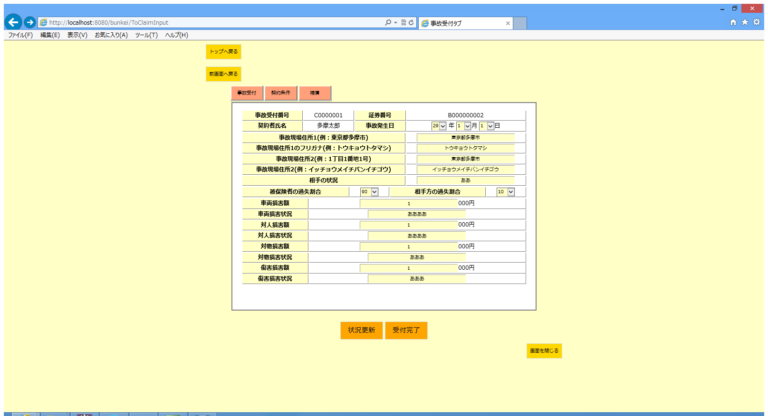
作成者
2011/2/16
作成日
作成日
更新日
人事 花藤聡俊
画面レイアウト定義
UI-Ⅲ-3-(3)
サブシステム名
自動車試算
コンポーネント・サービス名
-
システム名
システム研修
連番
0010
作成者
作成日
作成日
更新日
画面レイアウト定義
UI-Ⅲ-3-(2)
サブシステム名
事故受付
コンポーネント・サービス名
-
システム名
代理店システム
連番
0040

画面タイトル | 事故受付入力(補償タブ) | 画面処理説明

事故受付完了
作成者
2011/2/16
作成日
作成日
更新日
人事 花藤聡俊
画面レイアウト定義
UI-Ⅲ-3-(3)
サブシステム名
自動車試算
コンポーネント・サービス名
-
システム名
システム研修
連番
0010
作成者
作成日
作成日
更新日
画面レイアウト定義
UI-Ⅲ-3-(2)
サブシステム名
事故受付
コンポーネント・サービス名
-
システム名
代理店システム
連番
0050

画面タイトル | 事故受付完了 | 画面処理説明

